List1
2000 | 2000
2000

3456 | 2592
864
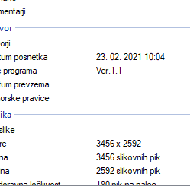
4 | 3

